ชีต1
ชื่อ | จำนวนบ้าน | ซื้อบ้าน | ซื้อรถ
กิจ | 0 | ไม่ซื้อ | ซื้อ
แดง | 1 | ซื้อ | ไม่ซื้อ
ดา | 3 | ซื้ื้อ | ซื้์้อ

จำนวนบ้าน
สูตรคำนวณ IG | vul1 | -0.58
 | vul2 | -1.58
IG parent= | #NUM! | 0

คำนวณ IG ของ attribute -บ้าน ->0 |  |  |  | คำนวณ IG ของ attribute -บ้าน->1 |  |  |  | คำนวณ IG ของ attribute -บ้าน->3
 | ad1 | 0 |  |  | ad1 | 0.5 |  |  | ad1 | 0
 | ad2 | 0 |  |  | ad2 | 0.5 |  |  | ad2 | 1
IG= | #NUM! | 0ไม่ได้ถูกนิยามไว้ |  | IG= | 1 |  |  | IG= | #NUM! | 0ไม่ได้ถูกนิยามไว้
 | 0 |  |  |  |  |  |  |  | 0
คำนวณ IG ของ attribute -Cholesterol ทั้งหมด |  |  |  |  |  |  | N-ทั้งหมด | N-<150 | N-150-200 | N->200
IG-choles= | -0.3333333333 |  |  |  |  |  | 3 | 1 | 1 | 1

ซื้อบ้าน
คำนวณ IG | vul1 | -0.58
 | vul2 | -1.58
IG parent= | #NUM! | 0

คำนวณ IG ของ attribute -ระดับน้ำตาลในเลือด - ต่ำ |  |  |  | คำนวณ IG ของ attribute -ระดับน้ำตาลในเลือด - ปานกลาง |  |  |  | คำนวณ IG ของ attribute -ระดับน้ำตาลในเลือด - สูง
 | ad1 | 1 |  |  | ad1 | 0.6666666667 |  |  | ad1 | 0
 | ad2 | 0 |  |  | ad2 | 0.3333333333 |  |  | ad2 | 1
IG= | #NUM! | 0ไม่ได้ถูกนิยามไว้ |  | IG= | 0.9182958341 |  |  | IG= | #NUM! | 0ไม่ได้ถูกนิยามไว้
 | 0 |  |  |  |  |  |  |  | 0
คำนวณ IG ของ attribute -Cholesterol ทั้งหมด |  |  |  |  |  |  | N-ทั้งหมด | N-ต่ำ | N-ปานกลาง | N->สูง
IG-choles= | #NUM! |  |  |  |  |  | 6 | 1 | 3 | 2

เมือคำนวณ ทั้ง 2 attribute จะสรุปได้
ค่า IG
Cholesterol |  | -0.3333333333
ระดับนํ้าตาลในเลือด |  | #NUM!
สรุป " Cholesterol เป็น Root node เพราะมีค่า IG สูงสุด"

ขั้นตอนการสร้างโมเดล
Cholestero
Cholesterol(น้อยกว่า 150)
Good | 0
Bad | 0
หา Entropy
#NUM! | 0เพราะนิยามไม่ได้หยุดการแตกกิ่ง
0 | จะได้ | Good
 |  |  |  |  | ไม่เจอข้อมูล
Cholesterol(150-200) |  |  |  |  | Cholesterol(150-200) ระดับน้ำตาลในเลือด(ต่ำ) |  |  |  |  | Cholesterol(150-200) ระดับน้ำตาลในเลือด(ปานกลาง) |  |  |  | Cholesterol(150-200) ระดับน้ำตาลในเลือด(สูง)
Good | 0.5 |  | ไปหา attrubute อันที่2 คือ ระดับย้ำตาล |  | Good | ไม่มีข้อมูล |  |  |  | Good | 1 |  |  | Good | 0
Bad | 0.5 |  | ===============> |  | Bad | ไม่่มีข้อมูล |  | ===============> |  | Bad | 0 |  | ===============> | Bad | 1
หา Entropy |  |  |  |  | หา Entropy |  |  |  |  | หา Entropy |  |  |  | หา Entropy
1 | ไม่ใช้0 แตกกิ่งต่อ |  |  |  | #VALUE! | ไม่มีข้อมูล หากิ่งต่อไป |  |  |  | #NUM! | 0เพราะนิยามไม่ได้หยุดการแตกกิ่ง |  |  | #NUM! | 0เพราะนิยามไม่ได้หยุดการแตกกิ่ง
 |  |  |  |  |  |  |  |  |  | 0 | จะได้ | Good |  | 0 | จะได้ | Bad

Cholesterol(>200)
Good | 0
Bad | 1
หา Entropy
#NUM! | 0เพราะนิยามไม่ได้หยุดการแตกกิ่ง
0 | จะได้ | Bad

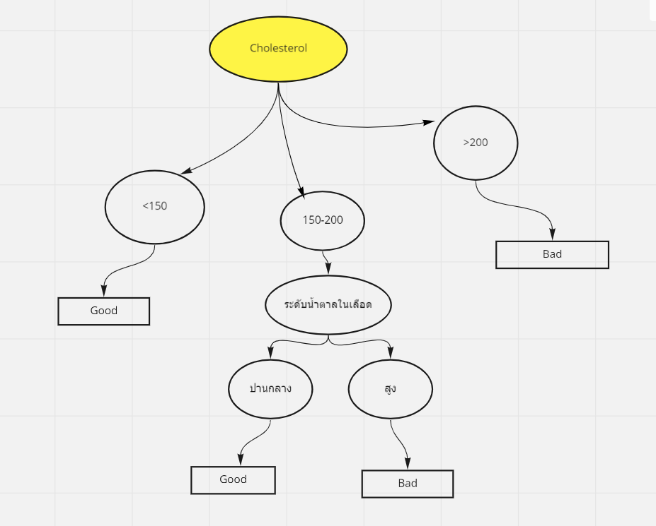
้เมื่อนำมาวาดภาพจะได้

